Z-wave功能测试
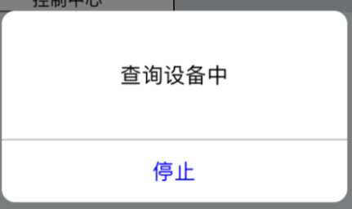 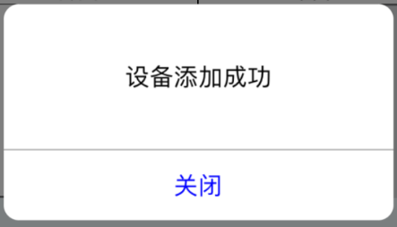
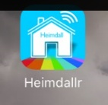
下载名为”Heimdallr“的手机APP
1.下载手机APP
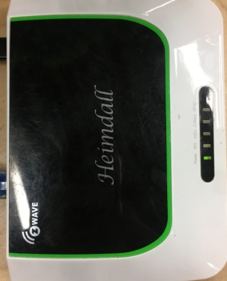
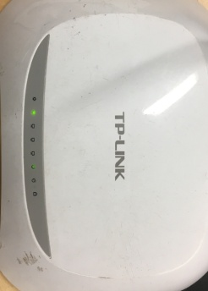
2.Z-wave主机和路由器通电
1.Z-wave主机插头插到插线板中，主机指示绿灯亮
2.路由器插头插到插线板中，路由器指示绿灯是开始闪烁
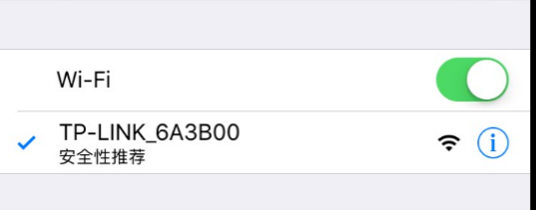
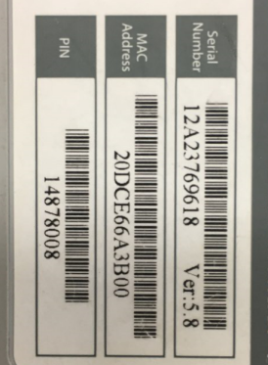
3.手机连接路由器
放大
手机连接路由器，路由器编号如图1所示
图1
4.电机通电
电机电源线蓝、棕线接入到230V/120V电源中，打开开关，上电有提示
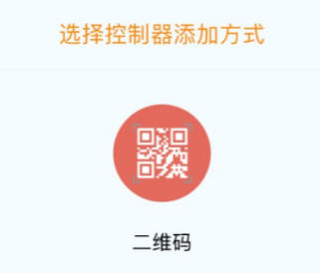
5.打开手机APP
打开“Heimdallr”手机APP，选择通过二维码来添加控制器
DOOYA 作业指导书JS-9-1.369 C/00
适用类型：DM35ECB/F电机 | 制程站别：Z-wave功能测试 | 人数：1 | 标准工时： | 日期：2018/6/13
作业步骤：

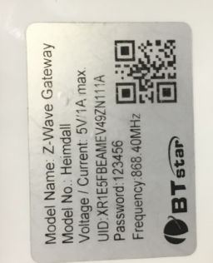
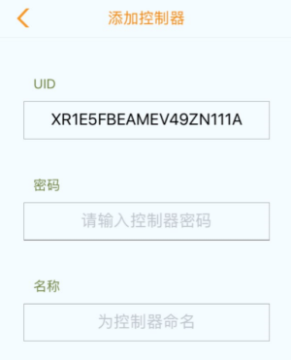
6.扫二维码
手机对准主机背面铭牌上的二维码进行扫描，成功后跳转到图2的界面，UID自动生成
图2
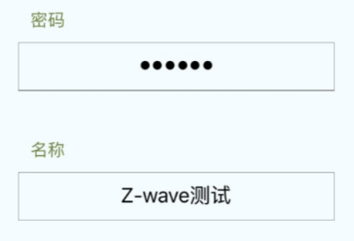
7.输入密码和名称
输入密码，例如“123456”，输入名称，例如“Z-wave测试”，完成后点击确认
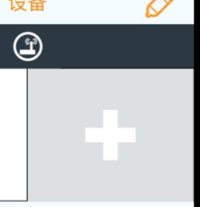
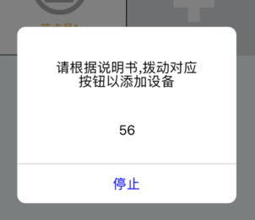
点击右上方的“+”，出现图3界面，选择“其他传感器”
图3
放大
选择屏幕下方“设备”栏，再点击右上方的“+”
放大
8.手机连接Z-wave主机
选择“其他传感器”后跳转到此界面，此时短按行程头3下，电机鸣叫三声，转动提示一次，开始入网操作

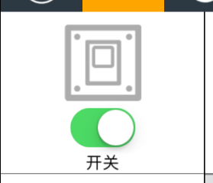
9.测试Z-wave功能
电机界面“开关”一栏，开关打开/关闭，电机能正转/反转，证明电机Z-wave功能测试正常

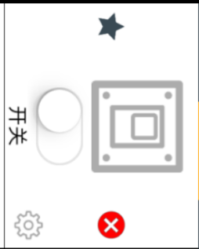
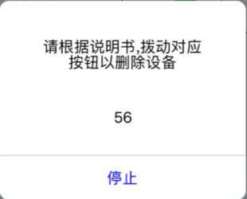
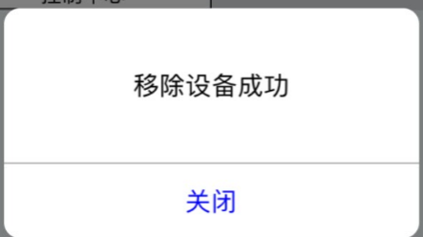
10.移除设备
点击最右上角“铅笔”按钮，“开关”栏出现“X”，点击“X”，出现图4界面，短按行程头按钮3下，电机鸣叫三声，转动提示一次，再过3S左右，电机鸣叫三声、转动提示三次，证明移除设备成功，如图5所示
图4
图5
★Z-Wave功能抽检5%

手机屏幕显示“查询设备中”，10S左右电机鸣叫三声，转动提示三次，表示电机接入主机成功，手机屏幕显示“设备添加成功”

